操作說明
[注意]
 | 本表單為提供宜蘭大學實驗場所建置危害性化學品及分級管理清單參考，請注意內建公式是否正確，並確認分類項目是否正確後，再執行分級管理
操作方式
1.於教育部化學品管理系統→報表區→化學品總量查詢→選取◎勞動部指定之危害物,執行查詢 |  |  |  |  |  |  |  |  |  |  |  | 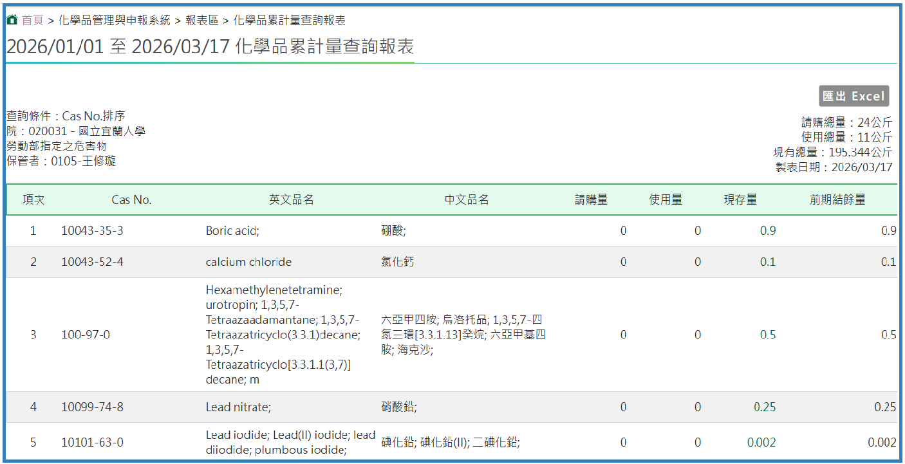
2.匯出至excel |  |  |  |  |  |  |  |  |  |  |  | 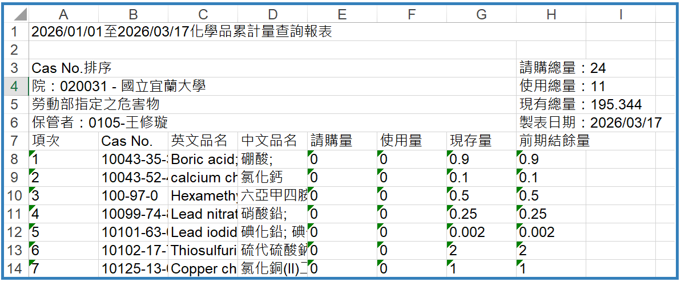

3.選取所需欄位,再貼入化學品清單 |  |  |  |  |  |  |  |  |  |  |  |  |  | 化學品資訊 |  |  |  |  | 使用資料(kg;L) |  | 貯存資料(kg;L)
 |  |  |  |  |  |  |  |  |  |  |  |  | 項次 | 化學文摘號碼(CAS NO.) | 英文名稱 | 中文名稱 | SDS索引 | 製造者、輸入者或供應者 | 每次平均使用量 | 每次最大使用量 | 貯存位置 | 年平均貯存量 | 年最大貯存量
註1: SDS索引請依實驗場所所編之SDS填入
註2: 貯存位置:建議依藥品貯存位置填寫

 |  | 國立宜蘭大學危害性化學品及分級管理清單 |  |  |  |  |  |  |  |  | 場所負責人： |  |  | 填表人： |  |  |  | 2026-05-08
危害性化學品清單 |  |  |  |  |  |  |  |  |  |  |  |  | 化學品分級管理清單
 | 化學品資訊 |  |  |  |  | 使用資料(kg;L) |  | 貯存資料(kg;L) |  |  |  |  | 化學品暴露評估風險管理
項次 | 化學文摘號碼(CAS NO.) | 英文名稱 | 中文名稱 | SDS索引 | 製造者、輸入者或供應者 | 每次平均使用量 | 每次最大使用量 | 位置 | 年平均貯存量 | 年最大貯存量 | 是否有暴露容許濃度(492) | 是否應實施作業環境監測(91) | 評估方法 | 作業環境監測結果 | 風險等級/管理方法 | 危害分類 | 暴露人數 | 備註
範例 | 10043-35-3 | Boric acid; | 硼酸; | 化學品C23 | 友和 | 0.1 | 0.1 | 職安中心化學櫃 | 4 | 6 | 否 | 否 | CCB |  | 管理方法2/工程控制 | D | 1 | 1.臨時性作業(3月/年)
範例 | 75-09-2 | DICHLOROMETHANE;MEHTYLENE CHLORIDE | 二氯甲烷 (濃度25%以上) | 毒化物D23 | 默克 | 0.2L | 0.5L | 職安中心毒物櫃 | 10L | 12L | 是 | 作測(有機) | ECETOCTRA |  | 第三級管理 | D,S | 2 | 5.很少使用
 |  |  |  |  |  |  |  |  |  |  |  |  | 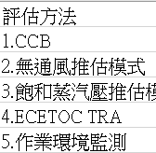
 |  |  |  |  |  |  |  |  |  |  | 公式一：利用CAS NO.帶出 | 公式二：利用CAS NO.帶出 | 前2項為否,請用CCB,其餘用定量推估模式 | 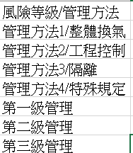
公式一 | 查詢B欄CAS NO.是否有暴露濃度 |  |  |  |  |  | IF(B5="","",IFNA(VLOOKUP(B5,查詢!$A$1:$K$490,11,0),"否"))
公式二 | 查詢B欄CAS NO.是否應實施作業環境監測 |  |  |  |  |  | IF(B5="","",IFNA(VLOOKUP(B5,查詢!$A$1:$K$490,10,0),"否"))

決定管理辦法：
註：防護措施－工程控制(例如：整體通風換氣、局部排氣、氣體洩漏偵測器、衝剪機械雙手啟動設計...等)
行政管理(例如：教育訓練、自動檢查、作業檢點、制定實驗操作標準流程...等)
個人防護具(例如：抗化手套、呼吸防護具、護目鏡...等)

